plan
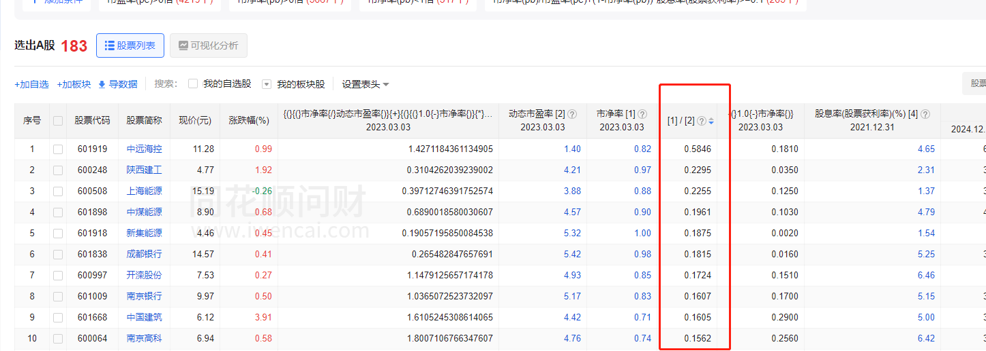
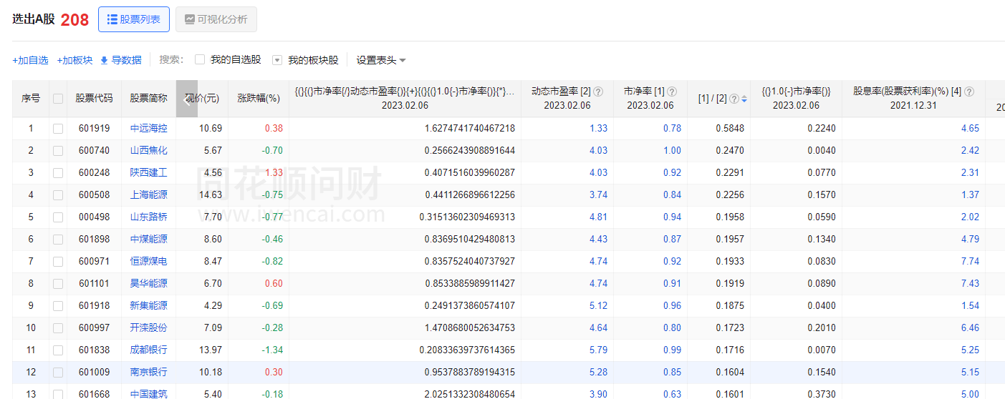
PE>0;PB>0;PB<1; ROE+（1-PB）*股息率>=10；

 | “低市净率(PB)高净资产收益率(ROE)策略”只需要每月月底完成以下几步： （1）排除ST股，排除PE≤0，排除PB≤0的股票，排除PB≥1.0的股票（1.0是低估阈值）。 （2）选出全市场满足上述条件的所有股票，按ROE从高到低的顺序排序，选择排名第1位的股票，采用公式 R=ROE+（1-PB）*DYR 计算其理论收益率R，若R≥10%，则买入；若R＜10%，则依次选择排名下一位的股票，直至理论收益率满足上述条件，方可买入。 其中： ROE为净资产收益率，可根据ROE=PB/PE计算， PB为市净率 PE为市盈率 DYR为股息率 （3）卖出条件： 卖出仍以PB作为主要判断指标，且辅以持仓时间作为控制条件，根据公式PB=P/B，又可分为几种情况： 1）盈利状态，极值回撤法卖出：最高点回撤超过20%且盈利超过50%； 2）亏损状态，若持仓时间超过一年，卖出止损；

ROE
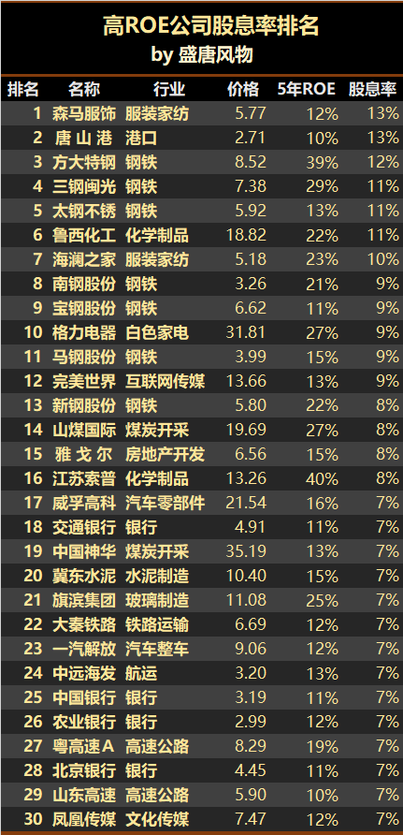
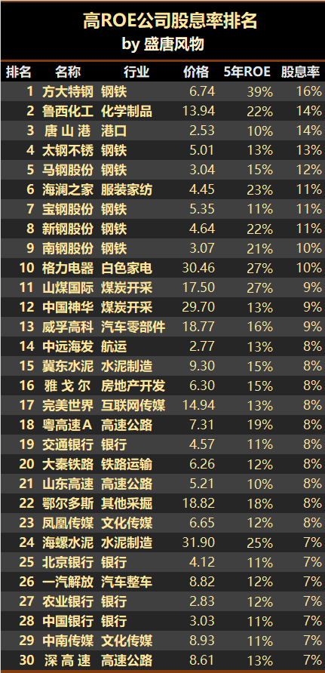
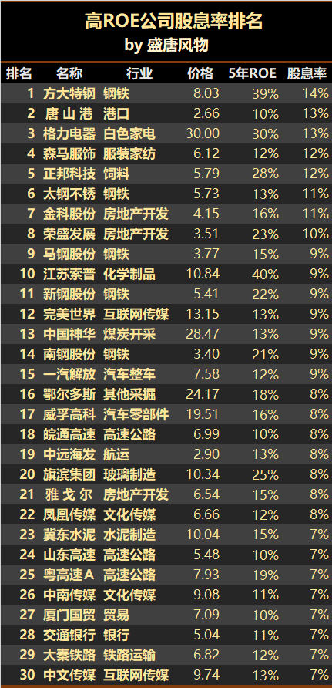
净资产收益率ROE(Rate of Return on Common Stockholders’Equity)=净利润÷净资产， 是净利润与净资产的比率，又称股东权益报酬率，该指标是衡量企业盈利能力的重要指标，也是衡量股东资金使用效率的重要指标。

1、ROE长期很高的不一定是非常优秀的公司，但是ROE长期低的一定不是优秀的公司。用ROE指标可以排除掉大部分不值得耗费精力关注的平庸企业。 2、净资产收益率这个指标也应该连续看长期5～10年以上，短期的一两年没有意义。 3、初选企业的时候把过去连续5～10年平均ROE低于15%的企业全部排除掉，只关注那些长期平均ROE＞15%的企业。 4、优选长期平均ROE＞20%的公司。

 | 市盈率(PE)
 | 市净率(PB)

 | 市净率比较低，说明越被低估。
 | 如果市净率低于1，就是所谓“破净”。当然投资破净股并不一定能赚钱，毕竟出现了破净现象，可能意味着行业不景气或者盈利能力差，想要撑过目前的困境，时间可能会很久。

 | 净资产收益率（Return on Equity，简称ROE）

 | 股息就是上市公司当年取得利润时拿出一部分的利润给股东分红。
 | 股息率＝每股的分红/每股价格x100%

PE
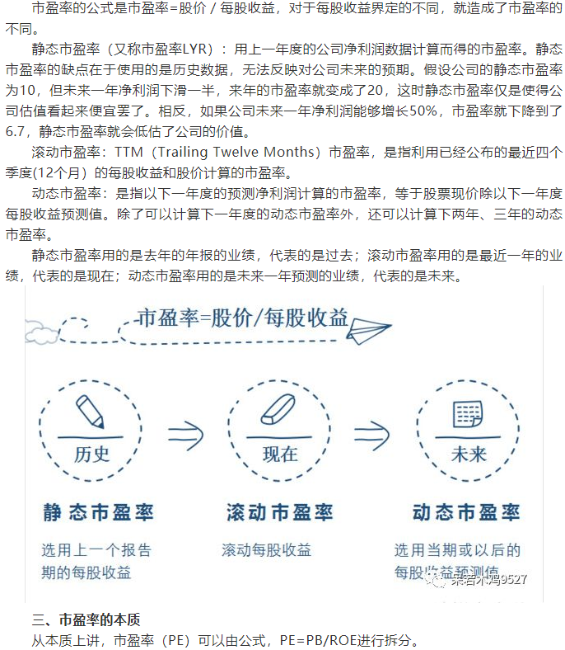

IGBT、chip
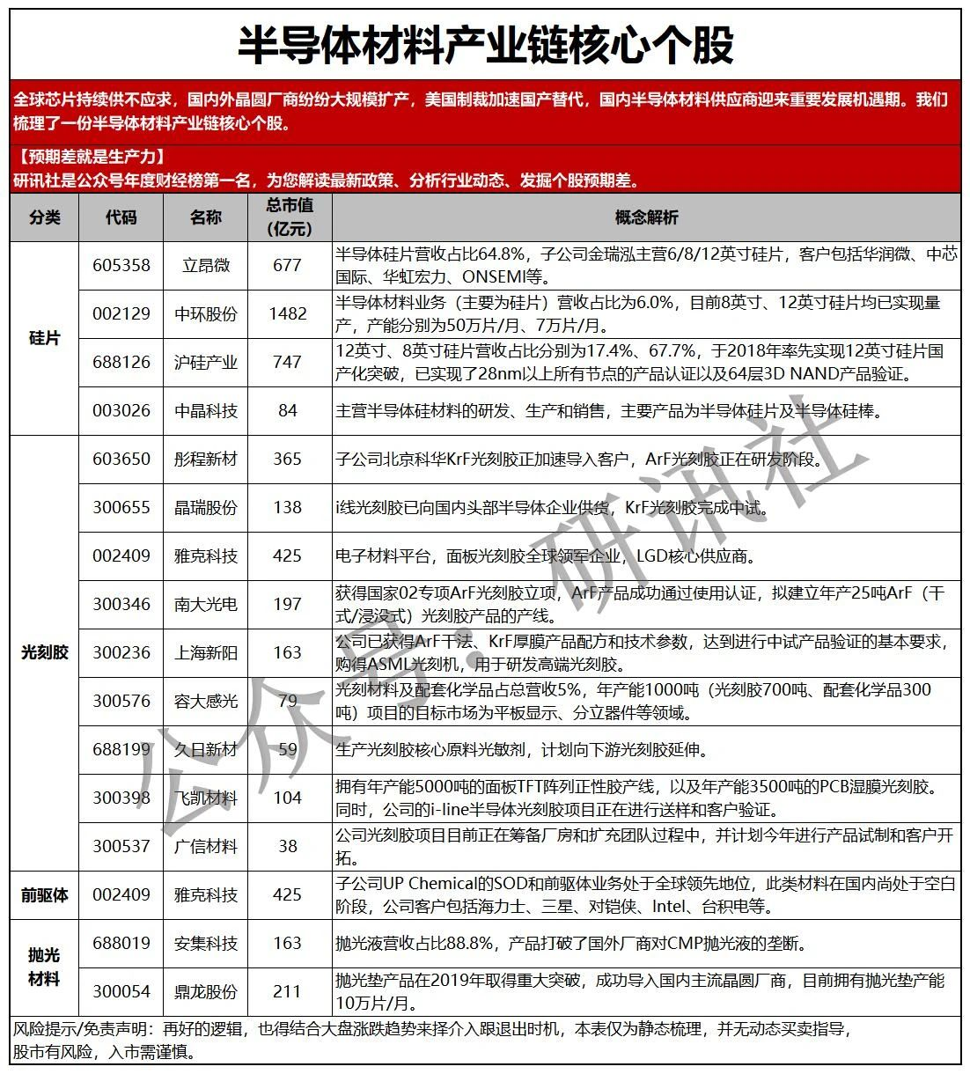

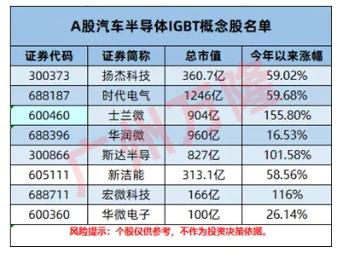

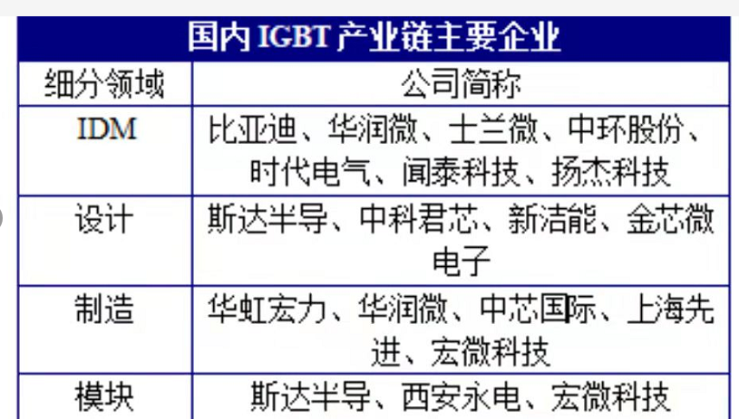

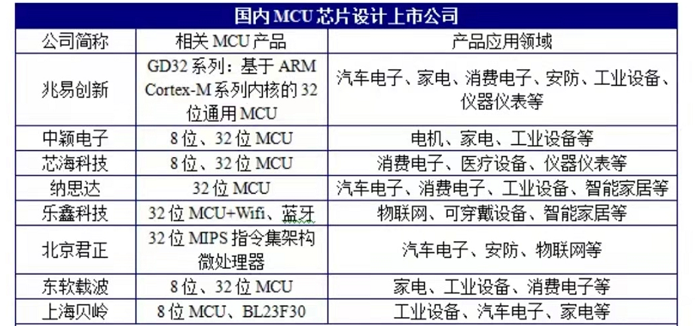

poe
 | 受益的方向一是生产POE粒子的公司以及再上游相关材料和设备， 因为POE胶膜紧缺本质上缺的是上游POE粒子。POE粒子目前主要由海外公司垄断，不过目前已经有国内公司突破了核心技术，部分公司这几年就要扩产。另外，再上游的α烯烃等核心材料也是值得留意的。
 | 二是POE胶膜公司，因为POE粒子缺导致POE胶膜缺， 所以能够与供应商签订长期订单的POE胶膜公司将受益，或者说先释放产能的先受益。

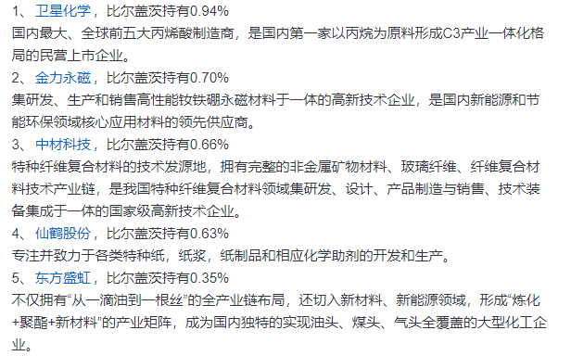

 | 粒子国产化：万华/卫星/盛虹/诚志/岳阳兴长（化工）

 | 联泓新科(SZ:003022)
 | 公司主要产品为EVA光伏胶膜料
2023-01-31 | ¥39.10

数字货币
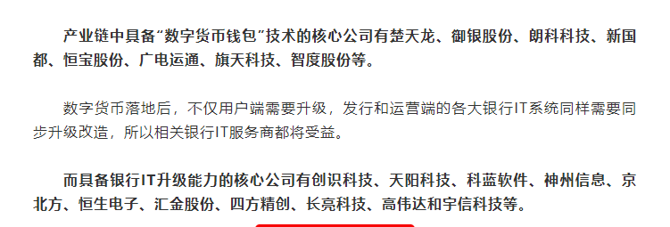
新能源+科技，新能源+科技都集中在创业板科创板，所以，一定要咬定青山不放松，坚定持有这些确定性红利的板块，做时间的朋友，必定会获得超额收益。因为现在是机构化抱团时代，是强者恒强，操作要去弱留强。对于没有时代红利加持的行业、板块要坚决抛弃。

大势
当前头部IDC运营商中，光环新网通过代理AWS与亚马逊保持良好合作，数据港与阿里巴巴合作关系深厚，宝信软件与阿里和腾讯等公司合作项目较多，奥飞数据则与快手有深入合作并新近开拓了阿里的项目。

温控系统： | ，国内英维克在该领域业界领先。

具有国资背景的云计算基础设施供应商将受益，例如国务院国资委旗下的美利云、北京国资委旗下的铜牛信息等，更有望参与到当地国资云的建设和运营，带动业绩增长。

如果后续字节/抖音赴港上市顺利推进，一方面直接利好抖音产业链，国内蓝色光标、 广博股份、省广集团、中文在线、星期六等抖音系电商、游戏公司以及合作方均有望受益于抖音生态系统的成长；另一方面利好平台经济，因为抖音成功上市将再次体现政策对平台经济监管的转向。
不过美国通胀居高不下也有好的一面，就是会推动美国考虑降低对我国的关税（关税提升物价、加剧通胀），美国目前已经在重新审核对我国的部分关税，一旦降低，利好部分出口产品

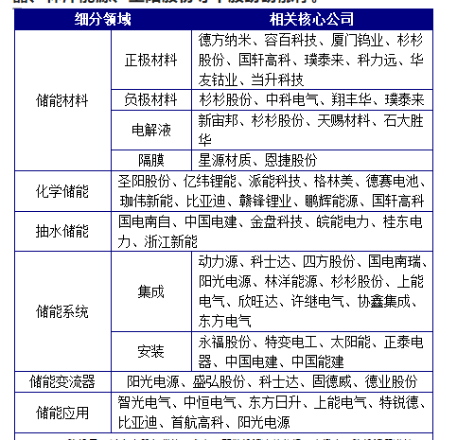

电重卡产业链涉及多方，包括设备商、整车企业、电池企业、运营商等。
其产业链上游包括汽车三电系统（如动力电池企业宁德时代、亿纬锂能；电机配套企业特百佳、绿控传动等）、汽车其他零部件（如热管系统的柯诺威）、换电设备（如许继电器、玖行）等；中游主要包括整车厂及换电服务商（如汉马科技、徐工重卡等）；下游包括物流运输公司、钢厂、港口矿区等。

